Sheet1
设计目的 | 方便玩家获知道具获取途径，链接过去 |  |  |  |  |  | 美术需求：道具获取弹窗

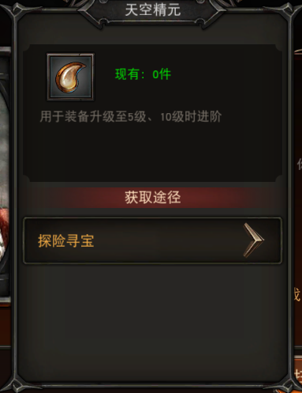
相关规则 | 1、点击道具，弹出道具获取途径（弹窗），显示道具的获取途径（可有多个）
 | 2、点击具体的获取途径，链接到对应的界面
 | 3、不同的道具有不同的获取途径（道具表进行配置）

链接界面汇总 | 1、主线副本
 | 链接至指定ID副本（判断指定副本是否已开启，没有则灰掉加锁，点击无效）
 | 链接至主线副本界面

 | 2、困难副本
 | 链接至指定ID副本（判断指定副本是否已开启，没有则灰掉加锁，点击无效）
 | 链接至困难副本界面

 | 3、精英副本
 | 链接至指定ID副本（判断指定副本是否已开启，没有则灰掉加锁，点击无效）
 | 链接至精英副本界面
 |  |  |  |  |  |  |  | 有多个获取途径显示不下时，可上下滑动
 | 4、竞技场
 | 链接至竞技场界面（判断竞技场是否已开启，没有则灰掉加锁，点击无效）
 |  |  |  |  |  |  |  | 点击后前往对应界面
 | 5、每日任务
竞技场
 | 链接至每日任务界面（判断每日任务是否已开启，没有则灰掉加锁，点击无效）
 |  |  |  |  |  |  |  | 尚未开启的获取途径，灰掉加锁，点击无效
 | 6、金币副本
 | 链接至金币副本选择界面（判断金币副本是否已开启，没有则灰掉加锁，点击无效）

 | 7、哈迪斯之血
 | 链接至哈迪斯之血选择界面（判断哈迪斯之血是否已开启，没有则灰掉加锁，点击无效）

 | 8、挚爱守护
 | 链接至挚爱守护选择界面（判断哈迪斯之血是否已开启，没有则灰掉加锁，点击无效）

 | 9、每日签到
 | 链接至每日签到界面（判断每日签到是否已开启，没有则灰掉加锁，点击无效）

 | 10、神侍宝箱
 | 链接至神侍宝箱界面（判断神侍宝箱是否已开启，没有则灰掉加锁，点击无效）

 | 11、装备宝箱
 | 链接至装备宝箱界面（判断装备宝箱是否已开启，没有则灰掉加锁，点击无效）

 | 12、VIP系统
 | 链接至VIP界面（判断擂台赛是否已开启，没有则灰掉加锁，点击无效）

 | 13、兑换商店
 | 链接至兑换商店界面（判断兑换商店是否已开启，没有则灰掉加锁，点击无效）

配置方法 | 道具表直接填获取途径ID，可以填多个

 | ID | 名字 | 系统
 | id | name | systemId
 | 1 | 主线副本 | 16
 | 2 | 困难副本 | 16
 | 3 | 精英副本 | 16
 | 4 | 竞技场 | 17
 | 5 | 每日任务 | 54
 | 6 | 金币副本 | 52
 | 7 | 哈迪斯之血 | 51
 | 8 | 挚爱守护 | 55
 | 9 | 每日签到 | 12
 | 10 | 神侍宝箱 | 1
 | 11 | 装备宝箱 | 1
 | 12 | VIP系统 | 3
 | 13 | 兑换商店 | 1

 | 主线困难精英的配置方法相同

 | 获取途径ID | 归属链接系统 | 链接界面 | 链接参数 | 链接显示文字（支持加入颜色代码）
 | 1 | 1 |  | 1 | 主线-第一章-大战伊始 | 有填链接参数（关卡ID），链接至对应ID副本
 | 2 | 2 |  | 2 | 主线-第一章-家园惊变 | 有填链接参数（关卡ID），链接至对应ID副本
 | 3 | 3 |  |  | 主线副本 | 没有填链接参数（关卡ID），链接至已开启的最新一个副本
 | 4 | 4
 | 5 | 5
 | 6 | 6
 | 7 | 7
 | 8 | 8
 | 9 | 9
 | 10 | 10
 | 11 | 11
 | 12 | 12
 | 13 | 13

